Explicatif
Le document est protégé. Ceci vous permet de ne naviguer que dans les cellules prévues à cet effet, ce qui doit simplifier la tâche. Cependant, il y a certaines restrictions, dont l'impossibilité de créer plusieurs feuilles dans un document.
Il est donc nécessaire de créer un nouveau document pour chaque décompte, selon exemple ci-dessous.
Je reste à votre disposition pour tout complément d'information.
Das Dokument ist geschützt. Dadurch können Sie nur in den dafür vorgesehenen Zellen navigieren, was die Aufgabe vereinfachen soll. Es gibt jedoch einige Einschränkungen, u. a. ist es nicht möglich, mehrere Blätter in einem Dokument zu erstellen.Daher ist es notwendig, für jede Abrechnung ein neues Dokument zu erstellen, wie im folgenden Beispiel gezeigt.Für weitere Informationen stehe ich Ihnen gerne zur Verfügung.

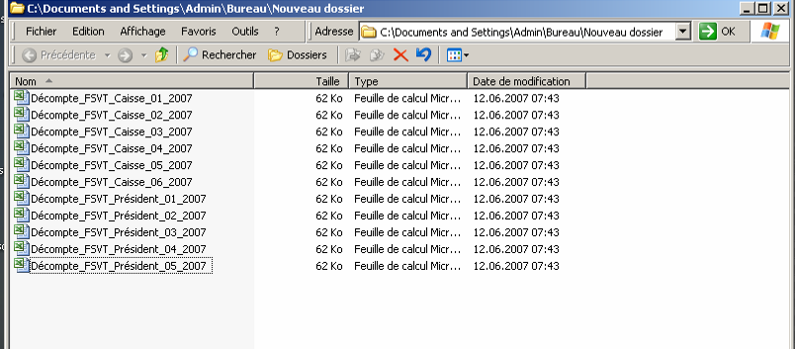

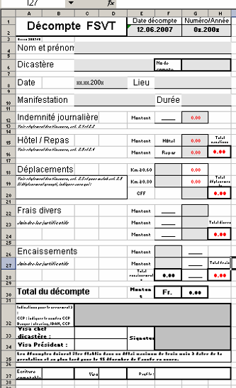

Avec la protection de feuille activée, seules les zones grises peuvent être saisies.
Bei aktiviertem Blattschutz können nur graue Felder eingegeben werden.

En rouge, solde en votre faveur
In Rot: Saldo zu Ihren Gunsten

En noir, solde en faveur de la FSVT
In Schwarz, Saldo zugunsten der WSSV

Transmettre les coordonnées complètes pour le paiement : IBAN - Nom de la banque et siège - Nom et adresse du titulaire du compte bancaire. Le + simple, transmettre un bulletin de versement avec vos coordonnées.
Übermitteln Sie die vollständigen Kontaktdaten für die Zahlung: IBAN - Name der Bank und Sitz - Name und Adresse des Inhabers des Bankkontos. Am einfachsten ist es, einen Einzahlungsschein mit Ihren Angaben zu übermitteln.

Ne pas oublier de signer cette case avant de transmettre au Président.
Vergessen Sie nicht, dieses Feld vor der Übermittlung an den Präsidenten zu unterschreiben.

